Dia 1

 |  |  |  |  | Datos personales: |  |  |  | S.B.D
 |  |  |  |  |  |  |  |  | Squat
 |  |  |  |  |  |  |  |  | Bench Press
 |  |  |  |  |  |  |  |  | Deadlift

Día 1
1. Mid Grip Bench Press TEMPO 3:1:0 |  |  |  |  | 1. Low Bar Squat pause |  |  |  |  | 3. Prensa TEMPO 3:0:0
 | Reps. | % | Peso | RPE |  | Reps. | % | Peso | RPE |  | Reps. | % | Peso | RPE
s1 | 2x8 | 60% | 190 |  | s1 | 3x6 | 65% | 315 |  | s1 | 2x12 |  | 450 | 8
s2 | 2x8 | 63% |  |  | s2 | 3x6 | 68% |  |  | s2 | 2x12 |  |  | 9
s3 | 3x6 | 66% |  |  | s3 | 1x1 3x4 | 81% 71% | 385 |  | s3 | 2x10 |  |  | 9
s4 | 3x6 | 69% |  |  | s4 | 1x1 3x4 | 84% 74% | 400/350 |  | s4 | 2x10 |  |  | 2026-09-10
s5 | 3x4 | 63% |  |  | s5 | 3x4 | 68% |  |  | s5 | 1x12 |  |  | 6
s6 | 4x4 | 72% |  |  | s6 | 1x1 3x2 | 87% 77% | 415/365 | 8,5/8/9/9 | s6 | 2x8 |  |  | 10
s7 | 4x4 | 75% |  |  | s7 | 1x1 3x2 | 90% 80% |  |  | s7 | 2x8 |  |  | 10
s8 | 3x4 | 69% |  |  | s8 | Single | @9 |  |  | s8 | 3x6 1x12 |  |  | 10
s9 |  |  |  |  | s9 |  |  |  |  | s9
s10 |  |  |  |  | s10 |  |  |  |  | s10
s11 |  |  |  |  | s11 |  |  |  |  | s11
s12 |  |  |  |  | s12 |  |  |  |  | s12

4. Extension de cuadriceps |  |  |  |  | 5. Curl femoral pause |  |  |  |  | 6. Aducciones de cadera
 | Reps. | % | Peso | RPE |  | Reps. | % | Peso | RPE |  | Reps. | % | Peso | RPE
s1 | 2x15 |  | 150 | 9 | s1 | 2x12 |  | 100 | 9 | s1 | 2x15 |  |  | 9
s2 | 2x15 |  |  | 2026-09-10 | s2 | 2x12 |  |  | 2026-09-10 | s2 | 2x15 |  |  | 2026-09-10
s3 | 2x12 |  |  | 2026-09-10 | s3 | 2x10 |  |  | 2026-09-10 | s3 | 2x12 |  |  | 2026-09-10
s4 | 2x12 |  |  | 10 | s4 | 2x10 |  |  | 10 | s4 | 2x12 |  |  | 10
s5 | 1x12 |  |  | 6 | s5 | 1x12 |  |  | 6 | s5 | 1x15 |  |  | 6
s6 | 2x10 |  |  | 10 | s6 | 2x8 |  |  | 10 | s6 | 2x10 |  |  | 10
s7 | 2x10 |  |  | 10 | s7 | 2x8 |  |  | 10 | s7 | 2x10 |  |  | 10
s8 | 2x8 |  |  | 10 | s8 | 3x6 |  |  | 10 | s8 | 2x8 |  |  | 10
s9 |  |  |  |  | s9 |  |  |  |  | s9
s10 |  |  |  |  | s10 |  |  |  |  | s10
s11 |  |  |  |  | s11 |  |  |  |  | s11
s12 |  |  |  |  | s12 |  |  |  |  | s12

7. EMOM Wall Balls |  |  |  |  | 8. (ejercicio) |  |  |  |  | 9. (ejercicio)
 | Reps. | rondas | Peso | RPE |  | Reps. | % | Peso | RPE |  | Reps. | % | Peso | RPE
s1 | 6 | 5 |  |  | s1 |  |  |  |  | s1
s2 | 6 | 5 |  |  | s2 |  |  |  |  | s2
s3 | 6 | 5 |  |  | s3 |  |  |  |  | s3
s4 | 8 | 5 |  |  | s4 |  |  |  |  | s4
s5 | 6 | 5 |  |  | s5 |  |  |  |  | s5
s6 | 8 | 6 |  |  | s6 |  |  |  |  | s6
s7 | 8 | 6 |  |  | s7 |  |  |  |  | s7
s8 | 8 | 6 |  |  | s8 |  |  |  |  | s8
s9 |  |  |  |  | s9 |  |  |  |  | s9
s10 |  |  |  |  | s10 |  |  |  |  | s10
s11 |  |  |  |  | s11 |  |  |  |  | s11
s12 |  |  |  |  | s12 |  |  |  |  | s12

10. (ejercicio) |  |  |  |  | 11. (ejercicio) |  |  |  |  | 12. (ejercicio)
 | Reps. | % | Peso | RPE |  | Reps. | % | Peso | RPE |  | Reps. | % | Peso | RPE
s1 |  |  |  |  | s1 |  |  |  |  | s1
s2 |  |  |  |  | s2 |  |  |  |  | s2
s3 |  |  |  |  | s3 |  |  |  |  | s3
s4 |  |  |  |  | s4 |  |  |  |  | s4
s5 |  |  |  |  | s5 |  |  |  |  | s5
s6 |  |  |  |  | s6 |  |  |  |  | s6
s7 |  |  |  |  | s7 |  |  |  |  | s7
s8 |  |  |  |  | s8 |  |  |  |  | s8
s9 |  |  |  |  | s9 |  |  |  |  | s9
s10 |  |  |  |  | s10 |  |  |  |  | s10
s11 |  |  |  |  | s11 |  |  |  |  | s11
s12 |  |  |  |  | s12 |  |  |  |  | s12

Feedback
s1.
s2.
s3.
s4.
s5.
s6.
s7.
s8.
s9.
s10.
s11.
s12.

Apoyo
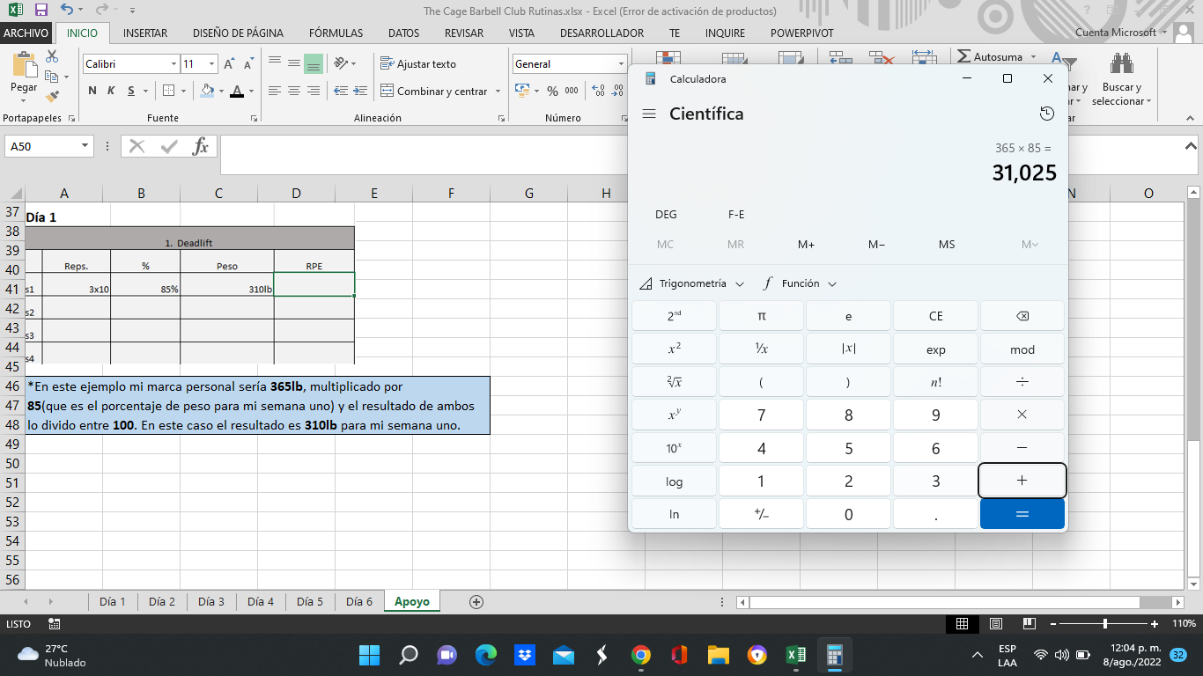
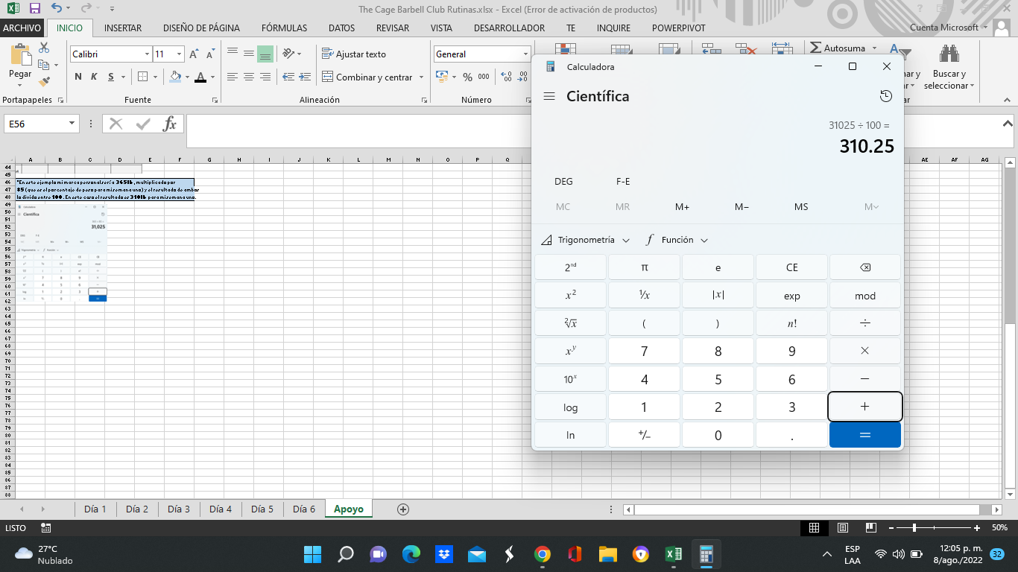
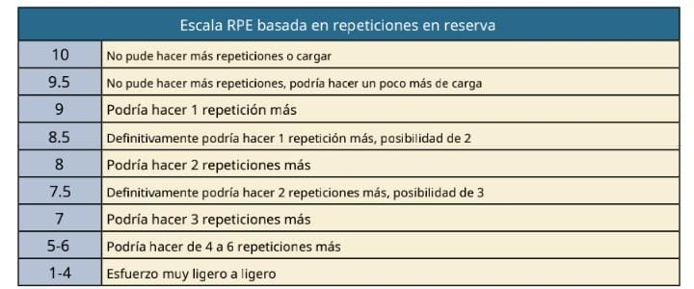
Tabla R.P.E

Nota: Ubicar en la celda r.p.e, hacer uno por cada serie realizada y separar con una coma. Ej
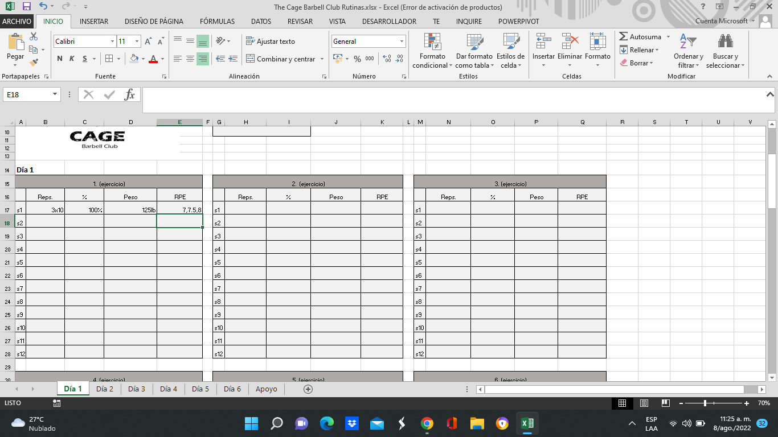

Calculo del peso según porcentaje de semana.

Nota*. Para calcular el peso semanal utilizas tu marca S.B.D personal según el ejercicio que te toque ese día. (Squat, Bench Press o Deadlift)
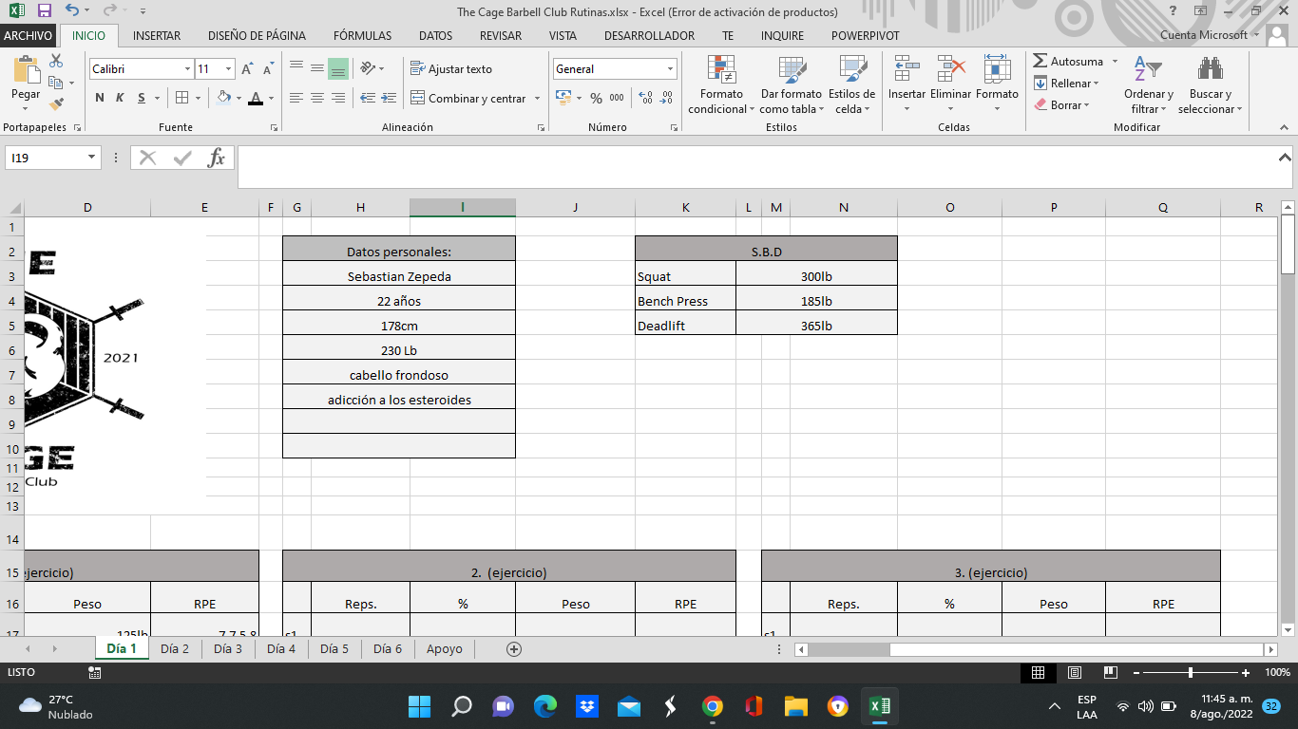

*Luego realizas una regla de tres. Multiplicas tu marca personal (en este caso tomamos Deadlift como ejemplo)
por el porcentaje de tu semana (en este ejemplo se toma la s1) y lo divides entre 100.
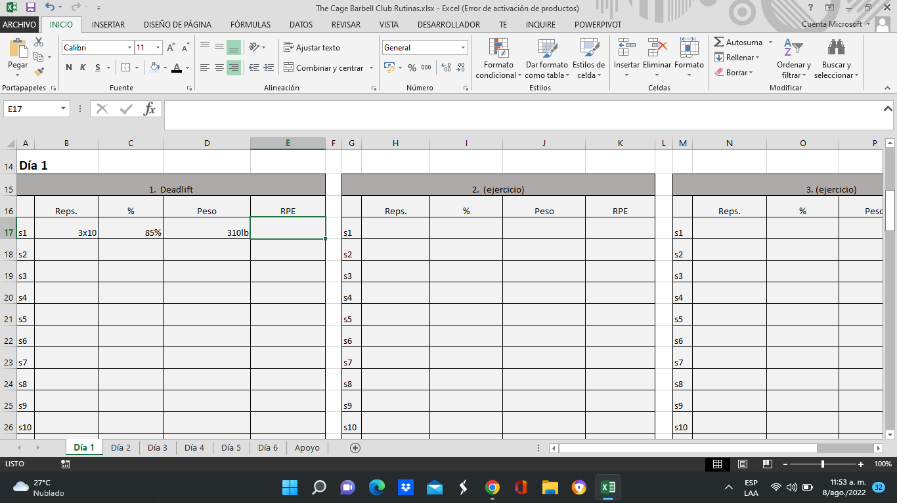

*En este ejemplo mi marca personal sería 365lb, multiplicado por
85(que es el porcentaje de peso para mi semana uno) y el resultado de ambos
lo divido entre 100. En este caso el resultado es 310lb para mi semana uno.

